Anleitung
Terminplan/Projektplan
Light-Version 2.4 vom 05.10.2022
--> hier geht es zur Pro-Version

Allgemeine Information über diese Vorlage
Mit dem Terminplaner oder auch Projektplaner kannst du deine Projekte einfach planen. Es stehen dir 60 Zeilen zur Planung bereit. Du kannst natürlich auch mehr Zeilen einfügen oder Zeilen entfernen. Die Zeitachse ist beliebig einstellbar. Gib einfach einen Starttermin ein und der Kalender wird automatisch erstellt. Bitte darauf achten, daß als Starttermin ein Montag gewählt wird.

Bedienungshinweise
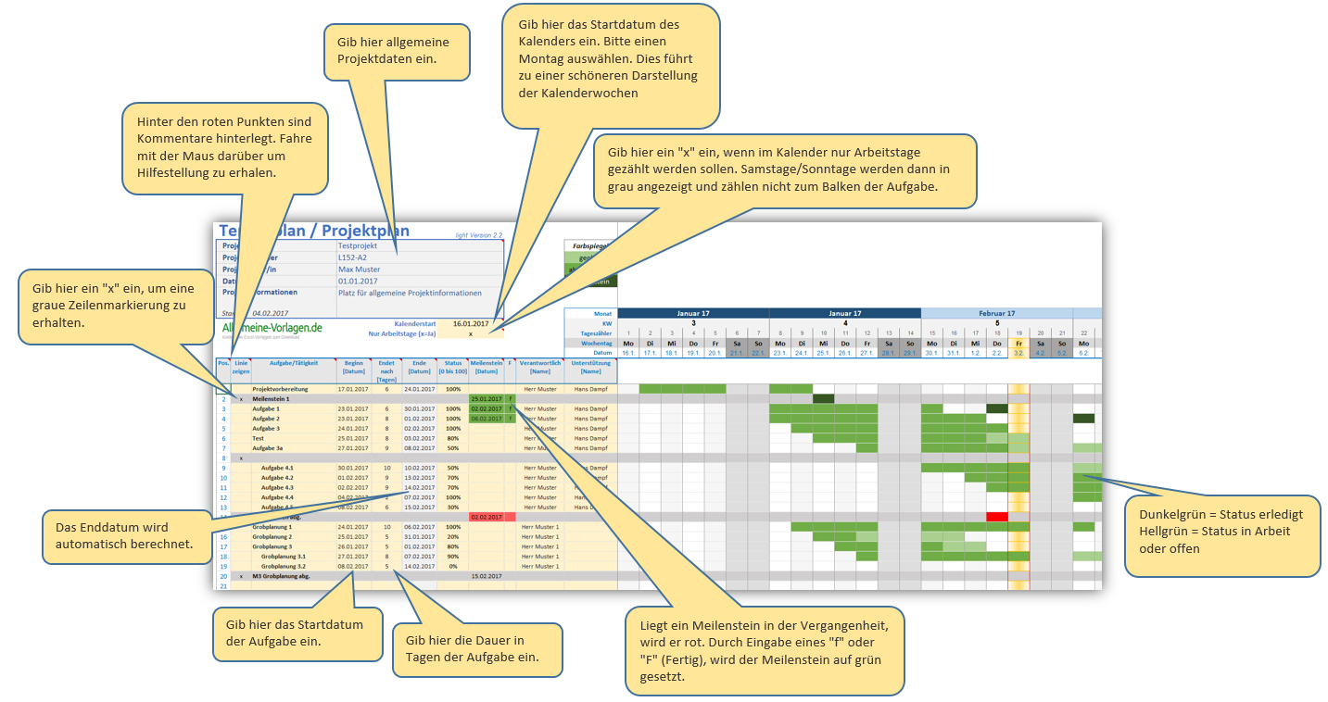
Eine zusätzliche Zeile einfügen: Komplette Zeile markieren, kopieren und einfügen. So werden alle Formatierungen übernommen. Tipp: Gib als Kalenderstartdatum immer das Datum eines Montages ein. So werden die Kalenderwochen richtig angezeigt.

Einige Funktionen
- Der Projektplan wurde optisch übersichtlicher gestaltet. - Die Jahreszahl wird nun im Monat angezeigt, z.B. Januar 17. Dadurch sind auch Projektpläne über mehrere Jahre möglich. - Wenn ein "x" für "Anzeige nur Arbeitstage" gesetzt ist, werden nun die Balken nicht mehr an den Wochenenden angezeigt. Samstag/Sonntag bleibt dann grau. - Meilensteine: Liegt ein Meilenstein in der Vergangenheit, wird dieser in rot dargestellt. Durch Eingabe eine "F" (für Fertig) kann der Meilenstein auf grün gesetzt werden. - Es steht nun eine Vorlage für den Kalenderzeitraum 12 Monate und eine Vorlage für 24 Monate zur Verfügung.

Allgemeine Hinweise
Die Tabelle ist offen, d.h. sie hat keinen Blattschutz. Es werden teilweise Formeln und bedingte Formatierungen verwendet. Daher bitte darauf achten, dass keine Formeln aus den Zellen gelöscht werden.

Auf
https://www.alle-meine-vorlagen.de
stehen viele weitere Vorlagen zum Download bereit wie z.B.:

￭ Arbeitszeitnachweis
￭ Anwesenheitsliste
￭ Bauzeitenplaner
￭ Blutdrucktabelle
￭ Jahreskalender für jedes Jahr
￭ Telefonnotiz
￭ Besprechungs-Protokoll
￭ Einfache ToDo-Liste
￭ Kassenbuch
￭ FotoDoku - Individuelle Fotodokumente schnell und einfach erstellen

um nur einige zu nennen…

Versions-Historie
04.02.2017 Projektplan für Excel geht online
04.06.2021 Einige kleinere Anpassungen durchgeführt (optische Korrekturen)
05.10.2022 Im Tabellenblatt Projektplan den Beschreibungstext der Zelle H11 richtiggestellt

